Main Flow
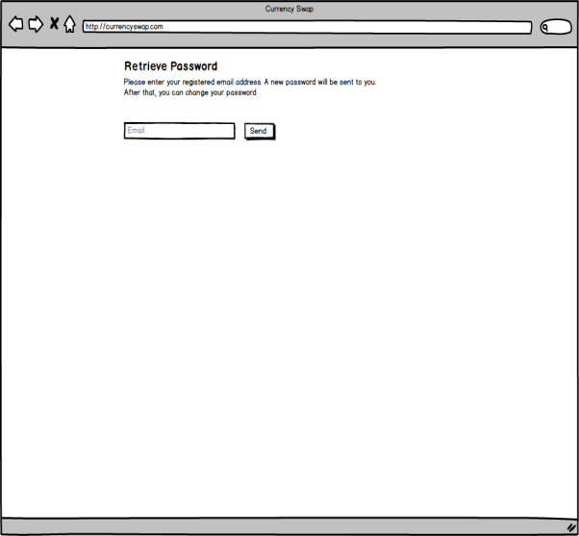
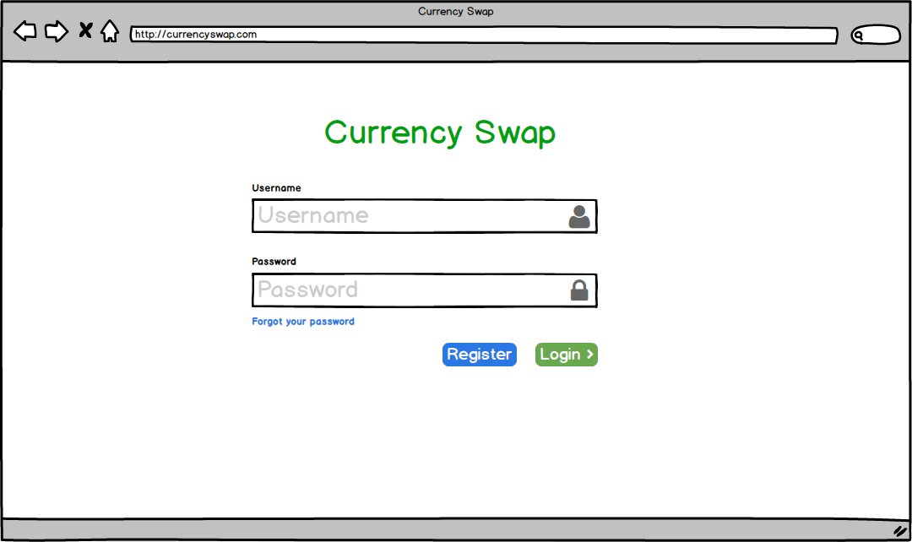
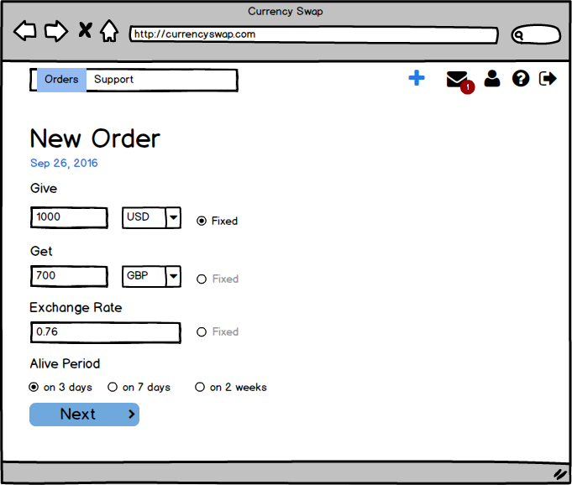
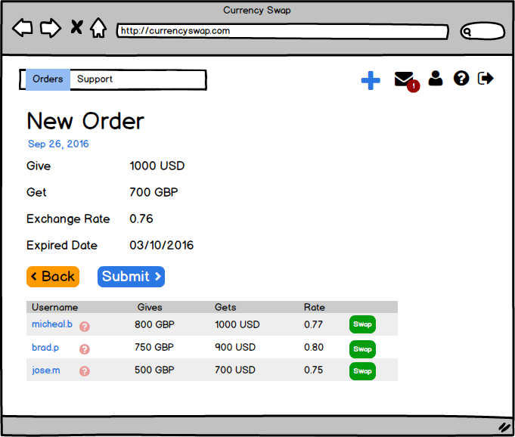
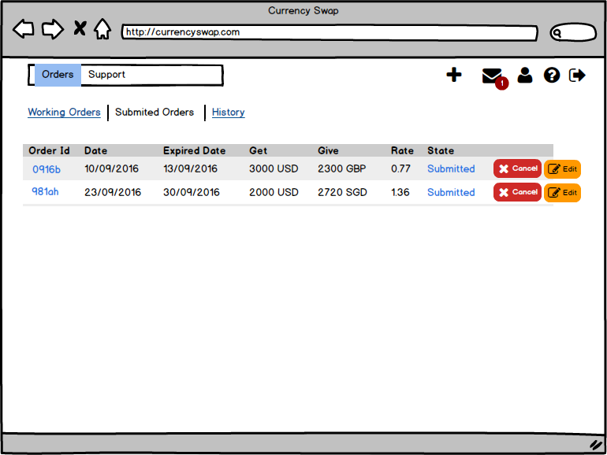
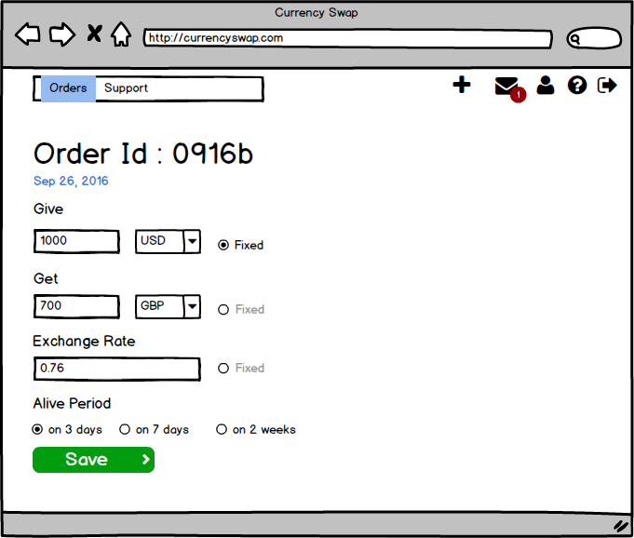

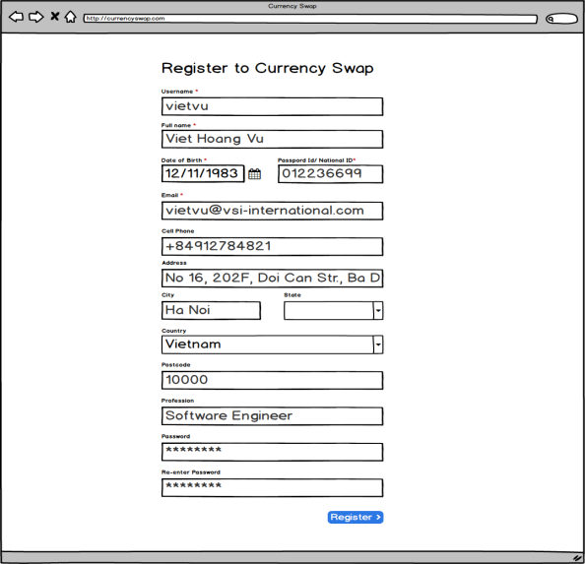
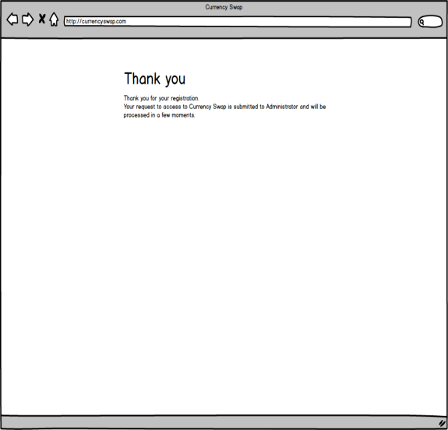
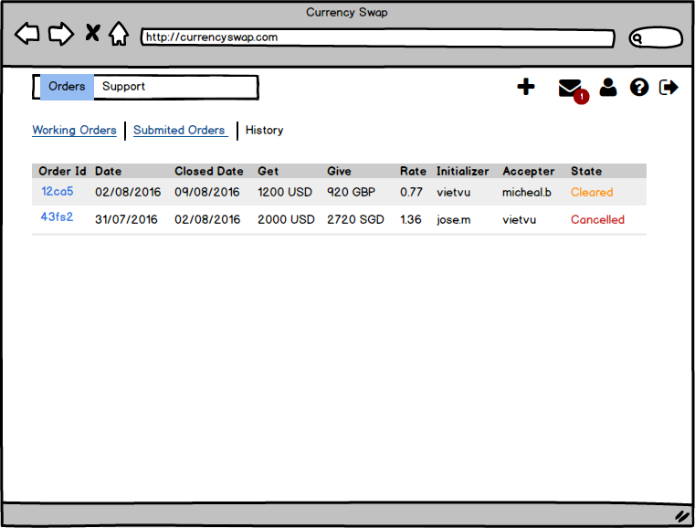
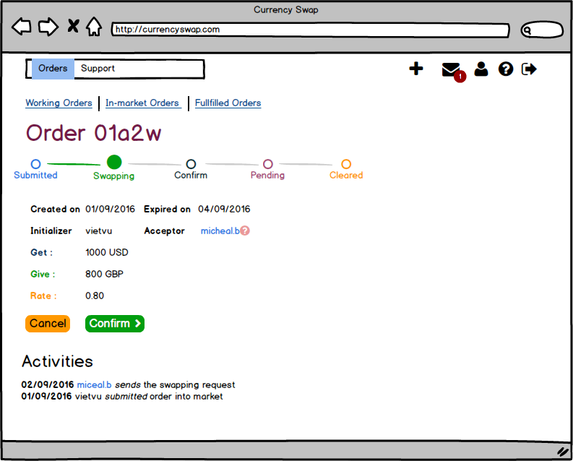
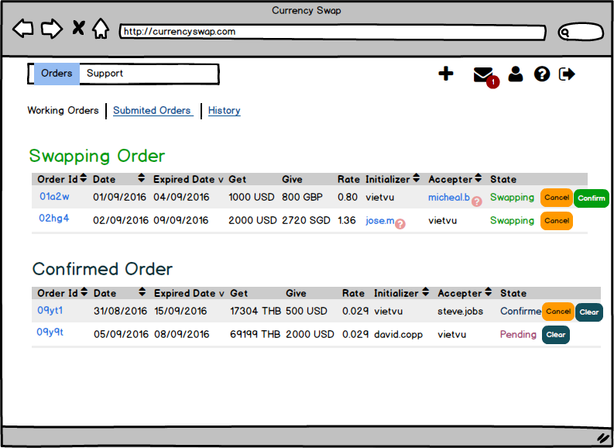

01.01. Login
Screen Design |  | Screen Name |  |  | Revision | First Edition | 14/10/2016
 |  | Login

1

2
3
4
5
6
8
7

10
9

No | Screen item |  | Action | Process

1 | Title project |  | Lable | Hiển thị text: "Currency Swap"
2 | Username text |  | Lable | Hiển thị text: "User name"
3 | Username input text |  | Input Text | Nhập User name
4 | User icon |  | Image | Hiển thị icon user
5 | Password text |  | Lable | Hiển thị text: "Password"
6 | Password input text |  | Input Text | Nhập Password
7 | Lock icon |  | Image | Hiển thị icon Lock
8 | Title button Forgot password |  | Button | Click chuyển sang trang forgot password
9 | Register button |  | Button | Click chuyển sang trang Register
10 | Login button |  | Button | Chuyển sang trang home của User

Đặc tả/ Logic
- Màn hình Login sẽ hiển thị khi user truy cập vào trang web và chưa thực hiện Login, User đã login sau thời gian 1 tuần, thì sẽ thực hiện login lại - Khi thực hiện click button Login, sẽ thực hiện validate các thông tin về Username và password. Các thông tin cần validate: + Username và password không được rỗng ( Nếu không hợp lệ thì hiển thị message: "Username or Password is empty) + Username và password phải hợp lệ (đã được đăng ký với hệ thống) ( Nếu không hợp lệ thì hiển thị message: "Username or Password invalid") - Input Password phải hiện thị dạng '•' khi nhập

01.02. Login-Forgot Password
Screen Design |  | Screen Name |  |  | Revision | First Edition | 14/10/2016
 |  | Forgot Password



1
2

4

3

No | Screen item |  | Action | Process

1 | Text |  | Label | - Hiển thị text: "Retrieve Password"
2 | Text |  | Label | - Hiển thị text: Please enter your registered email address. A new password will be sent to you. After that, you can change your password"
3 | Email input text |  | Input text | - Người dùng nhập email của họ
4 | Button send |  | Button | - Send địa chỉ email của người dùng tới Admin
5
6
7
8
9
10
11
12
13
14
15

Đặc tả/ Logic
- Từ màn hình Login, người dùng click Forgot Password, sẽ hiển thị màn hình Forgod Password - User click send đẻ gửi thông tin email tới Admin, sau đó hệ thống sẽ dựa theo email, tạo ra new password gửi lại mail người dùng. Người dùng có thể dùng password mới để đăng nhập

02. Register
Screen Design |  | Screen Name |  |  | Revision | First Edition | 14/10/2016
 |  | Register



1

2
3

4
5
6
9
10
7
8
11
12

13
14
15
16

17
19
20

18
22
21
24
23
25
26

27
28

29
30

31

No | Screen item |  | Action | Process

1 | Title |  | Label | - Hiển thị text "Register to Currency Swap"
2 | Text Username |  | Label | - Hiển thị text "Username" dấu "*" thể hiện trường bắt buộc phải điền
3 | Username Input text |  | Input text | - Nhập vào user name
4 | Text Full name |  | Label | - Hiển thị text "Full name"
5 | Fullname Input text |  | Input text | - Nhập họ tên đầy đủ
6 | Date text |  | Label | - Hiển thị text "Date of birth"
7 | Date Input text |  | Input text | - Nhập
8 | Date button |  | Button
9 | Passport text |  | Label
10 | Passport Input text |  | Input text
11 | Email text
12 | Email Input text
13 | Cell phone text
14 | Cell phone Input text
15 | Address text
16 | Address Input text
17 | City text
18 | City Input text
19 | State text
20 | State text
21
22
23
24
25
26
27
28
29
30
31
32
33
34

Đặc tả/ Logic

02.02. Register - Admin confirm
Screen Design |  | Screen Name |  |  | Revision | First Edition | 14/10/2016
 |  | Admin Confirm



1

No | Screen item |  | Action | Process

1 | Text |  | Label | Hiển thị text: "Thanks you"
2 | Text |  | Label | Hiển thị text: "Thank you for your registration. Your request to access to Currency Swap is submitted to Administrator and will be processed in a few moments."
3
4
5
6

Đặc tả/ Logic
- Sau khi đăng ký xong, sẽ chuyển sang màn hình Admin Confirm. Nếu User refresh trang sẽ trở về màn hình Login. Chỉ khi nào Admin approve, thì quá trình đăng ký mới hoàn thành, và user có thể login được

03.01. Orders - New Order
Screen Design |  | Screen Name |  |  | Revision | First Edition | 25/04/2016
 |  | Orders - New Order

5
8

1
2
3
4
6
7
9
10
11
13
12
14
15
16

18
17

19
20
21

No | Screen item |  | Action | Process

1 | Navigation bar: Order |  | Button | - Click to show Orders list screen
2 | Navigation bar: Support |  | Button | - Click to show Support screen
3 | Add Order |  | Button | - Click to add new Order
4 | Notification |  | Button | - Click to show notification screen
5 | Number notification |  | Label | - Show number of notification
6 | User Info |  | Button | - Click to show User Info screen
7 | Guide line |  | Button | - Click to show Guide line
8 | Logout |  | Button | - Click to logout
9 | Text |  | Label | - Hiển thị text "New Order"
10 | Date |  | Label | - Hiển thị text ngày tạo Order theo format: "MMM DD YYYY"
11 | Text |  | Label | - Hiển thị text "Give"
12 | Money Give |  | Input Text | - Nhập số tiền User muốn đổi
13 | Currency Unit |  | Combo box | - Hiển thị list đơn vị tiền tệ
14 | Fixed radio |  | Radio | - Click để chọn giá trị tương ứng cùng hàng không thay đổi
15 | Text |  | Label | - Hiển thị text "Get"
16 | Money Get |  | Input Text | - Hiển thị số tiền qui đổi
17 | Text |  | Label | - Hiển thị text "Exchange Rate"
18 | Rate change |  | Input Text | - Nhập tỉ lệ qui đổi
19 | Text |  | Label | - Hiển thị text "Alive Period"
20 | Alive period |  | Radio Group | - Chọn thời gian tồn tại của Order
21 | Next Button |  | Button | - Click để chuyển sang trang Order Initialized

Đặc tả/ Logic

03.02. Orders-Order Initialized
Screen Design |  | Screen Name |  |  | Revision | First Edition | 18/10/2016
 |  | Orders-Order Initialized

1

3
4
 |  |  |  |  |  |  |  | Không hiển thị trên màn hình, biểu thị nhóm được hiển thị
2
5

No | Screen item |  | Action | Process

1 | Order info |  | Group | - Hiển thị các thông tin Order đã tạo
2 | Back |  | Button | - Tap to back New Order
3 | Submit |  | Button | - Tap to submit Order
4 | List Order similar |  | Group | - Hiển thị list các Order gần giống với Order đang tạo
5 | Swap |  | Button | - Tap để thực hiện Swap
6
7
8
9
10
11
12

Đặc tả/ Logic

03.03. Orders - Working Order
Screen Design |  | Screen Name |  |  | Revision | First Edition | 25/04/2016
 |  | Orders - Working Order

1

4
2
3
10
9
12
13

5
16
6
7
8
11
14
15

17

20
18
19

No | Screen item |  | Action | Process

1 | Tab Working Orders |  | Control | - Click để hiển thị các Orders đang thực hiện trao đổi
2 | Tab Submited Orders |  | Image | - Click để hiển thị các Orders đã submit nhưng chưa thực hiện swap
3 | Tab History |  | Label | - Click để hiển thị lịch sử thực hiện các Orders
4 | Text |  | Image | - Hiển thị text Swapping Order
5 | Column Order Id |  | Table Header | - Hiển thị Id của các Orders
6 | Column Date |  | Table Header | - Hiển thị ngày tạo Order
7 | Column Expired Date |  | Table Header | - Hiển thị ngày hết hạn với Order
8 | Column Get |  | Table Header | - Hiển thị giá trị Get (nhận về) của các Order tương ứng
9 | Column Give |  | Table Header | - Hiển thị giá trị Give (đem trao đổi) của các Order tương ứng
10 | Column Rate |  | Table Header | - Hiển thị Rate trao đổi của các Order tương ứng
11 | Column Initializer |  | Table Header | - Hiển thị danh sách username của người tạo Order tương ứng
12 | Column Accepter |  | Table Header | - Hiển thị danh sách username của người tạo Order tương ứng
13 | Column State |  | Table Header | - Hiển thị danh sách username của người tạo Order tương ứng
14 | Status text |  | Label | - Hiển thị trạng thái swapping cùa Order
15 | Cancel button |  | Button | - Hủy Order
16 | Confirm button |  | Button | - Thực hiện xác thực chấp nhận Order
17 | Text |  | Label | - Hiển thị Text "Confirmed Order"
18 | Status text |  | Label | - Hiển thị text trạng thái Confirmed
19 | Status text |  | Label | - Hiển thị text trạng thái Pending
20 | Clear button |  | Button | - Tap để clear Order

Đặc tả/ Logic

0.3.04. Orders-Submmited Orders
Screen Design |  | Screen Name |  |  | Revision | First Edition | 25/04/2016
 |  | Orders - Submitted Orders |  |  |  |  | 27/05/2016

1

3

2

No | Screen item |  | Action | Process

1 | Status text |  | Label | - Hiển thị status của Order: "Submitted"
2 | Cancel button |  | Button | - Click để hủy Order
3 | Edit button |  | Button | - Click để chuyển sang Edit Order
4
5
6
7
8
9
10
11
12
13

Đặc tả/ Logic

03.05. Orders - History
Screen Design |  | Screen Name |  |  | Revision | First Edition | 25/04/2016
 |  | Orders - History |  |  |  |  | 27/05/2016

1
2

No | Screen item |  | Action | Process

1 | Status text |  | Label | - Hiện thị trang thái Order đã kết thúc: "Cleared"
2 | Status text |  | Label | - Hiển thị trạng thái Order đã bị hủy: "Cancelled"
3
4
5
6
7
8
9
10
11
12
13

Đặc tả/ Logic

03.06. Orders - Order Details
Screen Design |  | Screen Name |  |  | Revision | First Edition | 25/04/2016
 |  | Orders - Order Details |  |  |  |  | 27/05/2016

1

2
3
5

4

7
6
8

9
10

No | Screen item |  | Action | Process

1 | Order Id |  | Label | - Hiển thị text: "Order" và Id của Order
2 | Trạng thái Order |  | Group | - Hiện thị các trạng thái của Order
3 | Trạng thái hiện tại của Order |  |  | - Hiển thị trạng thái hiện tai Order
4 | Thông tin Order |  | Group | - Hiển thị thông tin của Order
5 | User name |  | Label | - Hiển thị user name của người dùng đã accept Order
6 | Cancel button |  | Button | - Click để hủy Order
7 | Confirm button |  | Button | - Click để xác nhận sẽ thực hiện Order
8 | Text |  | Label | - Hiển thị text Activities
9 | Text |  | Label | - Hiển thị ngày xảy ra hoạt động của Order
10 | Text |  | Label | - Hiển thị nôi dung của hoạt động
11
12
13

Đặc tả/ Logic
in the win state, a list of achievements is displayed if player collects all the coins/stars in the stage, the coin icon/star icon will be golden if player finishes the stage with the shortest time ever, the badge “best l/t” will be shown under the finish time The result bases on the finish time which is described in "âgâìâtâBü[.txt". For each stage depending on the detailed time, the result will be determined in three levels: good, exellent, perfect, similarly to one, two and three trophies respectively

03.07. Orders - Edit Order
Screen Design |  | Screen Name |  |  | Revision | First Edition | 25/04/2016
 |  | Orders - Edit Order |  |  |  |  | 27/05/2016

5
8

3
1
2
4
6
7
9
10
11
13
12
14
15
16

17
18

19
20
21

No | Screen item |  | Action | Process

1 | Navigation bar: Order |  | Button | - Click to show Orders list screen
2 | Navigation bar: Support |  | Button | - Click to show Support screen
3 | Add Order |  | Button | - Click to add new Order
4 | Notification |  | Button | - Click to show notification screen
5 | Number notification |  | Label | - Show number of notification
6 | User Info |  | Button | - Click to show User Info screen
7 | Guide line |  | Button | - Click to show Guide line
8 | Logout |  | Button | - Click to logout
9 | Text |  | Label | - Hiển thị text "New Order"
10 | Date |  | Label | - Hiển thị text ngày tạo Order theo format: "MMM DD YYYY"
11 | Text |  | Label | - Hiển thị text "Give"
12 | Money Give |  | Input Text | - Nhập số tiền User muốn đổi
13 | Currency Unit |  | Combo box | - Hiển thị list đơn vị tiền tệ
14 | Fixed radio |  | Radio | - Click để chọn giá trị tương ứng cùng hàng không thay đổi
15 | Text |  | Label | - Hiển thị text "Get"
16 | Money Get |  | Input Text | - Hiển thị số tiền qui đổi
17 | Text |  | Label | - Hiển thị text "Exchange Rate"
18 | Rate change |  | Input Text | - Nhập tỉ lệ qui đổi
19 | Text |  | Label | - Hiển thị text "Alive Period"
20 | Alive period |  | Radio Group | - Chọn thời gian tồn tại của Order
21 | Save Button |  | Button | - Click để lưu thông tin thay đổi và chuyển sang trang Submmited Orders

Đặc tả/ Logic

04. My Profile
Screen Design |  | Screen Name |  |  | Revision | First Edition | 25/04/2016
 |  | Orders - Edit Order |  |  |  |  | 27/05/2016

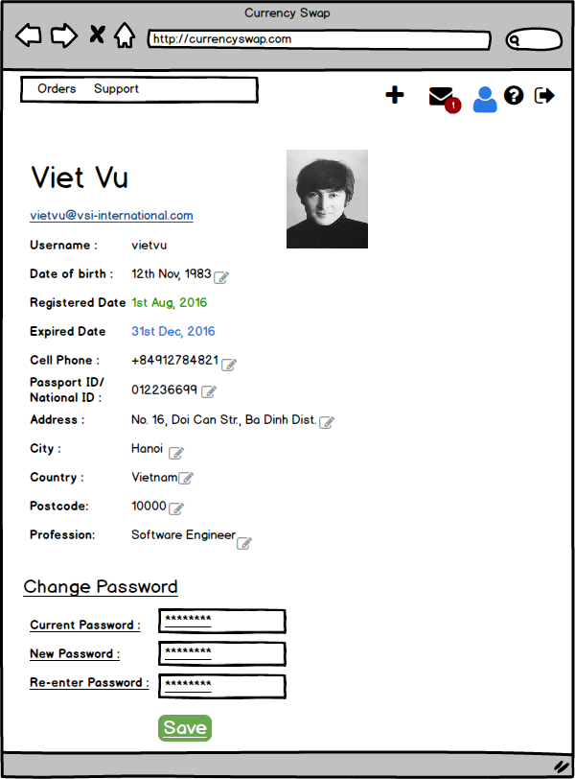

1
3

2

4
5
6
7
8

9
10

11
12
13
14

15

16

17
18

19

20

No | Screen item |  | Action | Process

1 | Full name text |  | Label | - Hiển thị User name
2 | Email text |  | Label | - Hiển thị Email Address
3 | Avatar Image |  | Image | - Hiển thị avatar của người dùng
4 | User name text |  | Label | - Hiển thị user name của người dùng
5 | Birthday text |  | Label | - Hiển thị thông tin ngày sinh
6 | Edit button |  | Button | - Click để chuyển từ Label tương ứng sang Input Text
7 | Register date text |  | Label | - Hiển thị thông tin ngày đăng ký User
8 | Expired date text |  | Label | - Hiển thị thông tin ngày hết hạn
9 | Number phone text |  | Label | - Hiển thị số phone
10 | Passport ID/ National ID text |  | Label | - Hiển thị Passport ID/ National ID
11 | Address text |  | Label | - Hiển thị thông tin Address
12 | City text |  | Label | - Hiển thị thông tin thành phố
13 | Country text |  | Label | - Hiển thị thông tin quốc gia
14 | Postcode text |  | Label | - Hiển thị thông tin postcode
15 | Professtion text |  | Label | - Hiển thị thông tin Professtion
16 | Change Password text |  | Label | - Hiển thị text "Change Password"
17 | Current Password |  | Input text | - Nhập password hiện tại
18 | New Password |  | Input text | - Nhập password mới
19 | Re-enter Password |  | Input text | - Nhập lại password mới
20 | Save button |  | Button | - Lưu thông tin thay đổi

Đặc tả/ Logic

05.01. Support - Send Message
Screen Design |  | Screen Name |  |  | Revision | First Edition | 25/04/2016
 |  | Support - Send Message |  |  |  |  | 27/05/2016

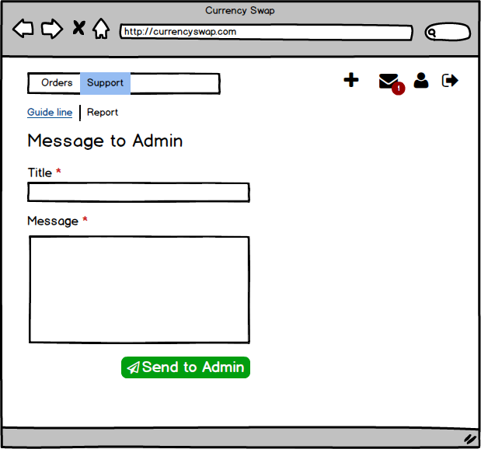

1
2
3

4
5

6

7

8

No | Screen item |  | Action | Process

1 | Tab Guide line |  | Tabbar
2 | Tab Report |  | Tabbar
3 | Text |  | Label
4 | Title Text |  | Label
5 | Title input |  | Input text
6 | Message text |  | Label
7 | Message input |  | Input text
8 | Send button |  | Button
9
10
11
12
13

Đặc tả/ Logic

05.02. Support - Help
Screen Design |  | Screen Name |  |  | Revision | First Edition | 25/04/2016
 |  | Support - Help |  |  |  |  | 27/05/2016

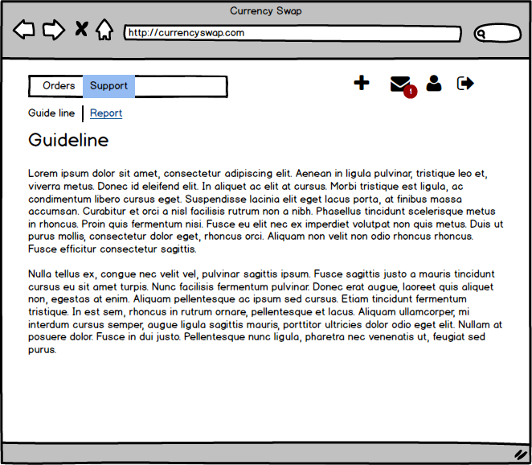

1
2

No | Screen item |  | Action | Process

1 | Text Guide line |  | Label | - Hiển thị text "Guide line"
2 | Text Content |  | Label | - Hiển thị nội dung Guide line
3
4
5
6
7
8
9
10
11
12
13

Đặc tả/ Logic

06. Admin View-Users
Screen Design |  | Screen Name |  |  | Revision | First Edition | 25/04/2016
 |  | Admin View- Users |  |  |  |  | 27/05/2016

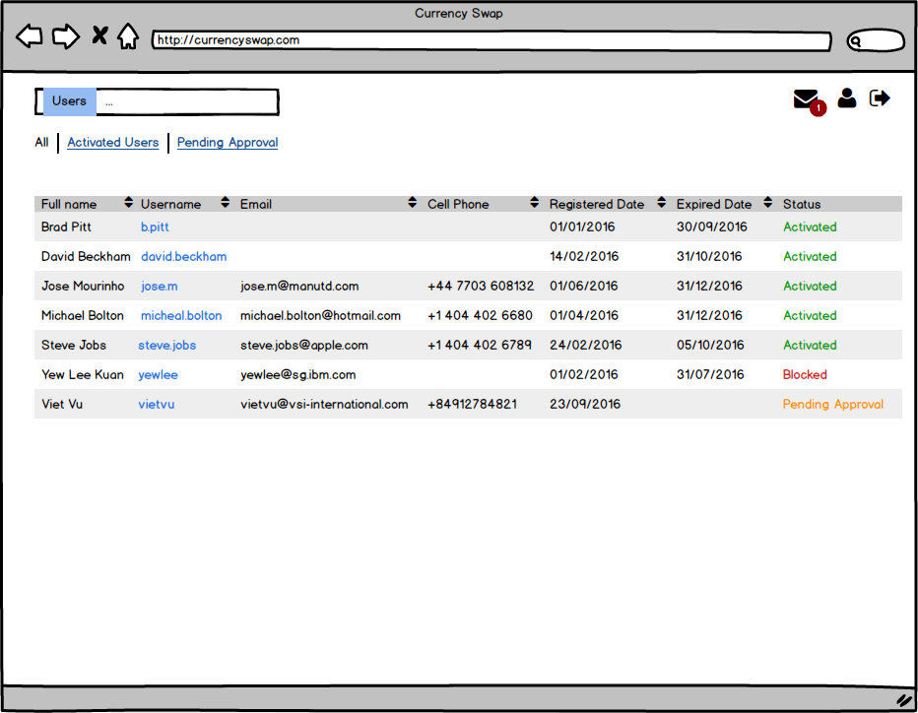

2
1
3
5
6
7
8
9
11
10
4

No | Screen item |  | Action | Process

1 | Tab All |  | Tabbar | - Hiển thị tất cả cả member
2 | Tab Activated Users |  | Tabbar | - Hiển thị các member đã được kích hoạt
3 | Tab Pending Approval |  | Tabbar | - Hiển thị các member đang đợi Approval
4 | Column Full name |  | Table Header | - Hiển thị tên đầy đủ của member
5 | Column Username |  | Table Header | - Hiển thị username của member
6 | Column Email |  | Table Header | - Hiển thị email của member
7 | Column Cell Phone |  | Table Header | - Hiển thị cell phone của member
8 | Column Registered date |  | Table Header | - Hiển thị ngày member đã đăng ký
9 | Column Expired date |  | Table Header | - Hiển thị ngày hết hạn
10 | Column Status |  | Table Header | - Hiển thị status của member
11 | Sort button |  | Button | - Click để thực hiện sắp xếp các cột tương ứng theo alphabe
12
13

Đặc tả/ Logic

06.01 Admin View-Activated
Screen Design |  | Screen Name |  |  | Revision | First Edition | 25/04/2016
 |  | Admin View_ Activated |  |  |  |  | 27/05/2016

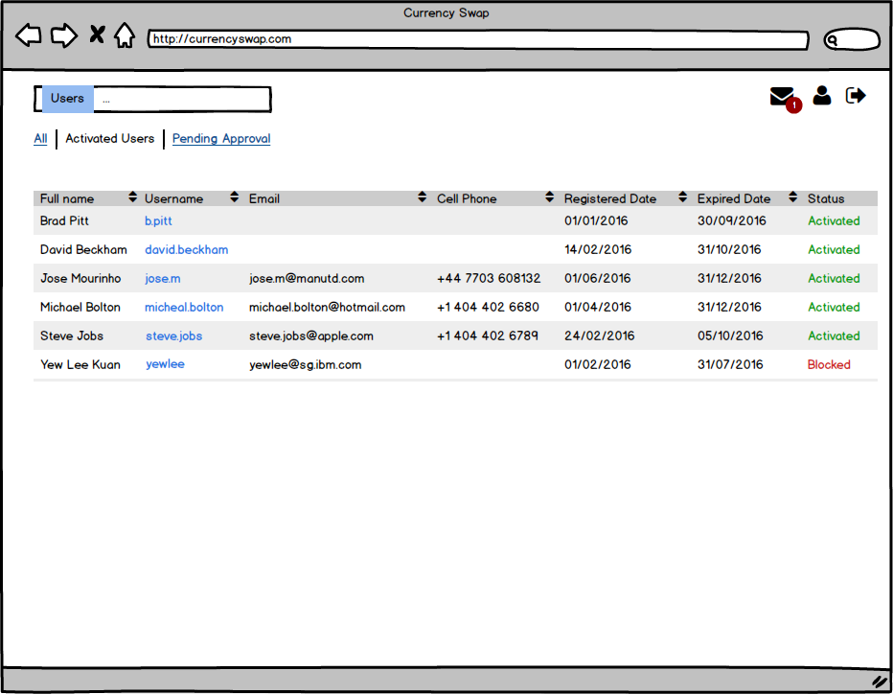

2
1
3
11
5
6
7
8
9
10
4

No | Screen item |  | Action | Process

1 | Status text |  | Label | - Hiện thị trang thái Order đã kết thúc: "Cleared"
2 | Status text |  | Label | - Hiển thị trạng thái Order đã bị hủy: "Cancelled"
3
4
5
6
7
8
9
10
11
12
13

Đặc tả/ Logic

06.02 Adm View-Pending Approval
Screen Design |  | Screen Name |  |  | Revision | First Edition | 25/04/2016
 |  | Admin View- Pending Approval |  |  |  |  | 27/05/2016

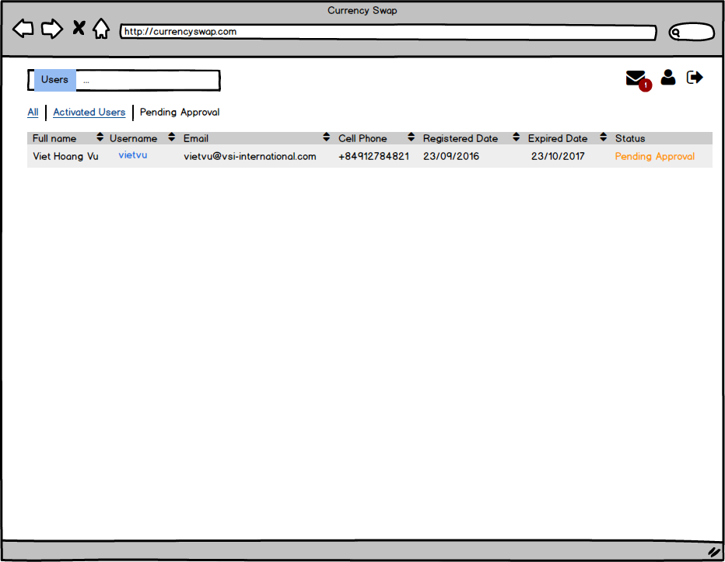

1
2
3
12
8
9
10
11
4
5
6
7

No | Screen item |  | Action | Process

1 | Status text |  | Label | - Hiện thị trang thái Order đã kết thúc: "Cleared"
2 | Status text |  | Label | - Hiển thị trạng thái Order đã bị hủy: "Cancelled"
3
4
5
6
7
8
9
10
11
12
13

Đặc tả/ Logic

06.03 Admin View-Profile Edit
Screen Design |  | Screen Name |  |  | Revision | First Edition | 25/04/2016
 |  | Admin View-Profile Edit |  |  |  |  | 27/05/2016

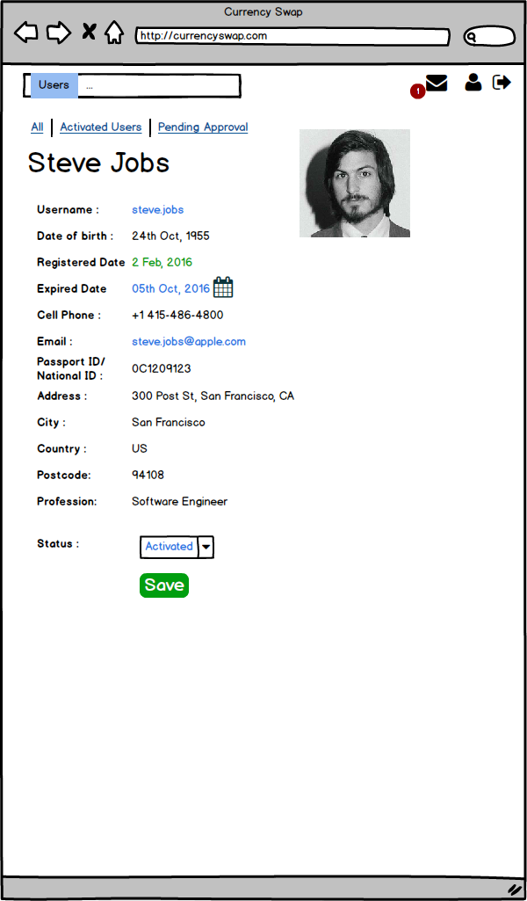

1
2

2
2

2
2

2
2

2

2
2
2

2
2

2
2

No | Screen item |  | Action | Process

1 | Status text |  | Label | - Hiện thị trang thái Order đã kết thúc: "Cleared"
2 | Status text |  | Label | - Hiển thị trạng thái Order đã bị hủy: "Cancelled"
3
4
5
6
7
8
9
10
11
12
13

Đặc tả/ Logic

06.04 Adm View-Profile Approval
Screen Design |  | Screen Name |  |  | Revision | First Edition | 25/04/2016
 |  | Admin View-Profile Approval |  |  |  |  | 27/05/2016

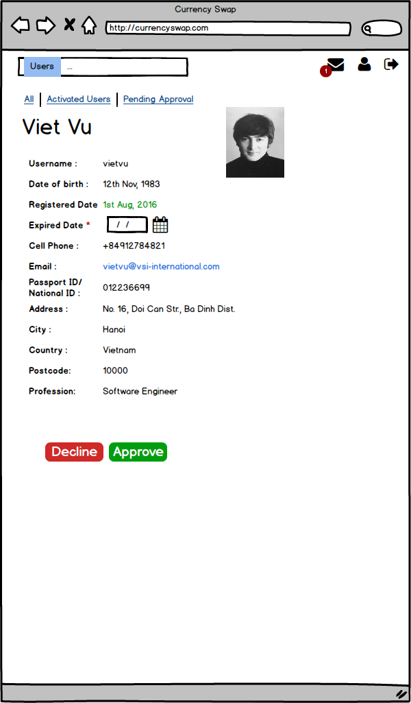

No | Screen item |  | Action | Process

1 | Status text |  | Label | - Hiện thị trang thái Order đã kết thúc: "Cleared"
2 | Status text |  | Label | - Hiển thị trạng thái Order đã bị hủy: "Cancelled"
3
4
5
6
7
8
9
10
11
12
13

Đặc tả/ Logic

07. Notification - Icon
Screen Design |  | Screen Name |  |  | Revision | First Edition | 25/04/2016
 |  | Notification - Icon |  |  |  |  | 27/05/2016

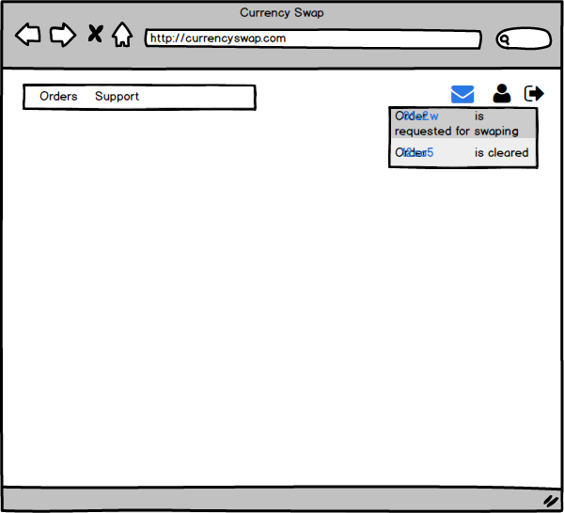

No | Screen item |  | Action | Process

1 | Status text |  | Label | - Hiện thị trang thái Order đã kết thúc: "Cleared"
2 | Status text |  | Label | - Hiển thị trạng thái Order đã bị hủy: "Cancelled"
3
4
5
6
7
8
9
10
11
12
13

Đặc tả/ Logic

07.01. Notification- View All
Screen Design |  | Screen Name |  |  | Revision | First Edition | 25/04/2016
 |  | Notification - View All |  |  |  |  | 27/05/2016

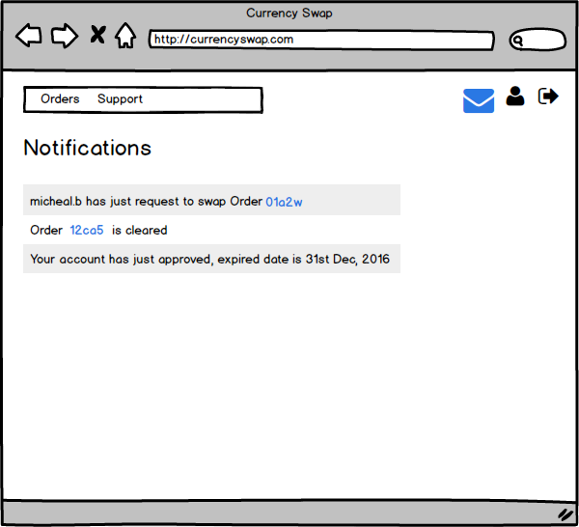

1

2
3

No | Screen item |  | Action | Process

1 | Text Notification |  | Label | - Hiển thị text "Notification"
2 | Message content |  | Label | - Hiển thị nội dung message
3 | Order ID |  | Button | - Click to view Order
4
5
6
7
8
9
10
11
12
13

Đặc tả/ Logic
-

